利-13
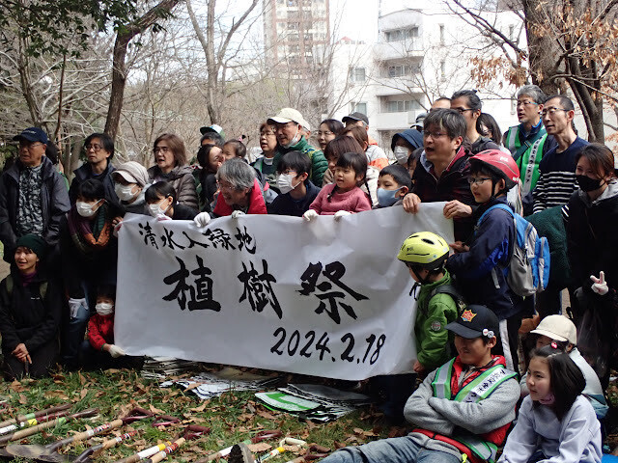
登録番号 | 利-13

代表者氏名 | 伊藤 春彦
団体名 | Sweet Spring Record

利用内容
カテゴリ | 子ども、健康福祉、文化・スポーツ
対象者 | 子ども、高齢者、障害者、地域住民
活動目的 | 地域住民向けのイベントの開催 （南大沢の人々が充実する時間と空間を社会福祉士としてつくる）
利用頻度 | 月に１～２回程度
期間 | 令和６年４月１日～

希望する建物
所在地 | 南大沢周辺
構造 | 希望なし
設備 | 台所・トイレ・洗面所
その他

希望する契約条件
賃料 | 無償又は有償
その他 | 賃料は応相談

PR
団体紹介 | 空き家利用においてはサードプレイスとしての多世代交流の場を設けたいと考えています。地域住民が気軽に集え、必要に合わせ臨機応変に対応できる居場所を実現することで、南大沢で生活する方々と共に充実した生活を送れるように尽力します。 ※賃貸契約期間は活動内容を鑑みて、契約更新をお願い申し上げます。
ホームページ SNS等URL | sweetspringrecord.com
その他 | 私の空き家活用事業の中で、児童養護施設を運営したい方を見つけた場合はすみやかに関係をつなぎます。

